Plan de Pruebas
Plan de Pruebas Generalistas (este documento no es oficial de choucair, es exclusivo para la formacion)

Informacion General
Cliente | New experience
Tipo de Proyecto | Empresarial
Triada | Responsable del Cliente | Lucy Mabel Soler Ojeda
 | Lider de Pruebas (TPL) | Daniel Beltran Parra
 | Responsable de Desarrollo | Camilo Prieto
Linea de Negocio (UEN) | Enterprise
Nombre de la Aplicación o proyecto | Plataforma virtual (Tienda virtual)

Contexto del Proyecto
Comprar los productos mediante una plataforma virtual (Tienda virtual), en el que seleccionarán las diferentes prendas de temporada, agregarlas a su compra, navegar las diferentes secciones, registrarse, detallar sus datos para él envió de sus productos a domicilio, tener una vista previa de los productos seleccionados y la posibilidad de pagar en línea.

Analisis de Riesgos
1. Identificar |  |  | 2. Evaluar |  |  | 3. Plan accion
Riesgos de Proyecto
Riesgo |  | Causa | Impacto | Probabilidad | Nivel de Riesgo | Plan de Accion o Mitigación
Falta de documentación |  | Desconocimiento de la funcionalidad a probar | 2 | 2 | 4 | Solicitar diariamente la documentación al cliente
Retraso en ejecución de pruebas |  | No tener permisos o problemas en el ambiente por parte del cliente para iniciar las pruebas | 3 | 2 | 6 | Solicitud de accesos al cliente y validar que el ambiente entregado este en optimas condiciones.
Demoras en la solución de Iniciativas |  | El cliente cuenta con un equipo de desarrollo el cual presenta demoras en las entregas. | 3 | 2 | 6 | Se debe priorizar los bugs en las herramientas y reuniones, para atacar lo más importante y así avanzar lo mas rápido posible.
Cambios en el alcance del proyecto |  | Porque cambia el contexto del negocio | 2 | 1 | 2 | Cambiar la estrategia de prueba
Requerimientos mal construidos, poco claros |  | Mal levantamiento de la información, vacios funcionales | 3 | 2 | 6 | reuniones de contextualización, consultas al cliente, pruebas tempranas.
Demora en solución de bugs |  | varias incidencias reportadas, pocos recursos en el equipo de dev. | 3 | 2 | 6 | Seguimientos constantes, avanzar en pruebas de otros modulos
Desajuste del equipo de trabajo |  | Por renuncia o imprevisto no controlado | 3 | 2 | 6 | Centralizar la información de todos, redistribución de actividades.
Riesgos de Producto
Riesgo |  | Causa | Impacto | Probabilidad | Nivel de Riesgo | Plan de Accion o Mitigación | Producto Ofrecido / Tipo de prueba
La pagina web no es compatible con diferentes navegadores. |  | El desarrollo del producto no sea multiplataforma | 2 | 2 | 4 | Pruebas exploratorias, pruebas de compatibilidad
Al momento de registrame, la plicación no permita hacerlo. |  | error en el módulo de registro de la aplicación | 3 | 2 | 6 | Pruebas de usabilidad, partición de equivalencias y análisis de valor límite
Al momento de ingresar a la aplicación, esta no permita hacerlo |  | erorr con bases de datos, problemas con datos de entrada | 3 | 2 | 6 | Pruebas de usabilidad, partición de equivalencias y análisis de valor límite
Al momento de seleccionar uno o muchos productos, no me permita realizarlo. |  | problemas en el diseño o cuadros de controles | 3 | 2 | 6 | Pruebas funcionales,usabilidad, pruebas de casos de uso
Al momento de realizar el pago, este no me permita hacerlo |  | problemas de mapeo con bases de datos, problemas con el rol del usuario | 3 | 2 | 6 | Pruebas funcionales, casos de uso
Fallas de seguridad en el sito, en compras, en registro de usuarios |  | Falta de implementación de seguridad en la aplicación | 3 | 2 | 6 | Pruebas de seguridad
Disponibilidad de la aplicaicón al conectarse muchos usuarios |  | capacidad del servidor en donde se encuentra alojada la aplicación | 3 | 2 | 6 | Pruebas de rendimiento

Fechas
Recursos
Alcance
Restricciones
 | Descripcion |  | Fijo | Ajustable | Elegible
Fechas: | Fecha de inicio 01-08-22, Fecha Fin: 05-08-22 |  | x

Alcance: | Validar funcionamiento plataforma virtual (Tienda virtual), en el que seleccionarán las diferentes prendas de temporada, agregarlas a su compra, navegar las diferentes secciones, registrarse, detallar sus datos para él envió de sus productos a domicilio, tener una vista previa de los productos seleccionados y la posibilidad de pagar en línea. |  |  | x

Recursos | 3 Analistas de pruebas |  |  |  | x

Estrategia de Pruebas Enfocandose mas a estrategia de diseño y estrategia de ejecucion de pruebas
Cobertura General: Se realiza una reunión genaral con el cliente donde contextualiza los requerimientos iniciales validados. Se abordaran las pruebas a los modulos que se definieron en el alcance. Poder registrase Poder loguerarse Poder consultar prendas Poder comprar una o varias prendas Poder realizar un pago Complementario: Gestión Proyecto Herramientas para volver más eficiente la prueba del producto -Mantis o Bugtraking -Ajustarse al sistema que maneje el cliente (Devops.Jira)

Alcance de Pruebas
Aspectos a realizar en el alcance:
Como objetivo, se debe asegurar el buen funcionamiento de la aplicación, validar el funcionamiento de: Registro en la plataforma, logueo en la aplicación, navegación y selección de items, proceso en el carro de compras, envio del producto a domicilio. Se entregara un informe con el plan de pruebas, estrategia, estimación,diseño y ejecusión de casos de prueba, estado de bugs, y evidencias. Los tipos de prueba seran: Pruebas exploratorias, usabilidad, funcionales, seguridad, compatibilidad, participación euqivalencias, valor límite, casos de uso. Que le vamos entregar al final Que funcionalidades. Tipos de pruebas Etapas del proyecto

Fuera de alcance de pruebas:
Pruebas no funcionales Pruebas fuera de los modulos Pruebas automatizadas Nota:Choucair sólo es responsable de la funcionalidad incluida en la documentación del proyecto generada a la fecha de entrega del mismo. Choucair incluirá dichas funcionalidades en el plan de pruebas, el cual debe ser verificado y aprobado por el cliente.

Criterios
Criterios de Entrada / Supuestos:
Documentacion con la información correspondiete para definir el alcance de las pruebas. Se contara con ambiente con los permisos necesarios para la realización de las pruebas. El equipo de desarrollo debe estar con disponiblilidad para recibir y solucionar los bug encontrados. Se espera contar con un ambiente disponible y estable. Data correspondiente para el desarrollo de las pruebas. El equipo de desarrollo debe realizar las pruebas unitarias.
Ejemplo

 |  |  |  |  |  |  | Revisa este ejemplo

Supuestos
Supuestos: Para el inicio de la prueba se cuentan con los siguientes supuestos: -Toda la documentación necesaria para elaborar la versión del plan de pruebas ha sido suministrada al analista de pruebas el día DD/MM/AAAA. Si se entrega documentación posterior a esta fecha en las que se especifique modificaciones a las funcionalidades existentes o adición de nuevas funcionalidades se generarán cambios en el plan de pruebas, cronograma y el diseño de los casos de prueba, que afectarán directamente los tiempos de la prueba. -La ejecución de las pruebas se realizará en un ambiente similar al ambiente de producción. Los usuarios de bases de datos, sistemas operativos, aplicativos y recursos necesarios para realizar la prueba serán proporcionados por Soluciones innovadoras S.A.S. y tendrán todos los permisos y privilegios necesarios para operar adecuadamente la aplicación. -Los analistas contarán con las herramientas de consulta, ejecución y/o editores necesarios para ejecutar los casos de prueba. -Se espera contar con un ambiente de pruebas estable. -Desarrollo debe realizar sus pruebas unitarias y entregarlas como suministro para iniciar las pruebas. -Se cuenta con los desarrollos en su versión final para la ejecución de la prueba. El equipo de desarrollo tendrá la disposición de solucionar y despejar lo más pronto posible las dudas e inconvenientes que se presenten relacionadas con el ambiente de pruebas y temas del negocio. Nota: Choucair sólo es responsable de la funcionalidad incluida en la documentación del proyecto generada a la fecha de entrega del mismo. Choucair incluirá dichas funcionalidades en el plan de pruebas, el cual debe ser verificado y aprobado por el cliente.

Volver

CP-ESCENARIOS
CASOS DE PRUEBAS

Id | Objetivo | Precondiciones | Datos de entrada | Pasos | Resultado Esperado | Resultado Obtenido | Estado | Observaciones | EVIDENCIAS
CP-001 | Verificar que el sistema permita loguear al usuario | El empleado debe estar en la BD de la empresa y habilitado | -correo -Contraseña | - Ingresar a la plataforma por medio de la URL http://automationpractice.com/index.php - Clic en el botón "SIgn In" - Ingresar correo y contraseña - Mostrar lel modulo de "MY ACCOUNT" | Permitir al usuario ingresar a la plataforma | ok | Funcional | 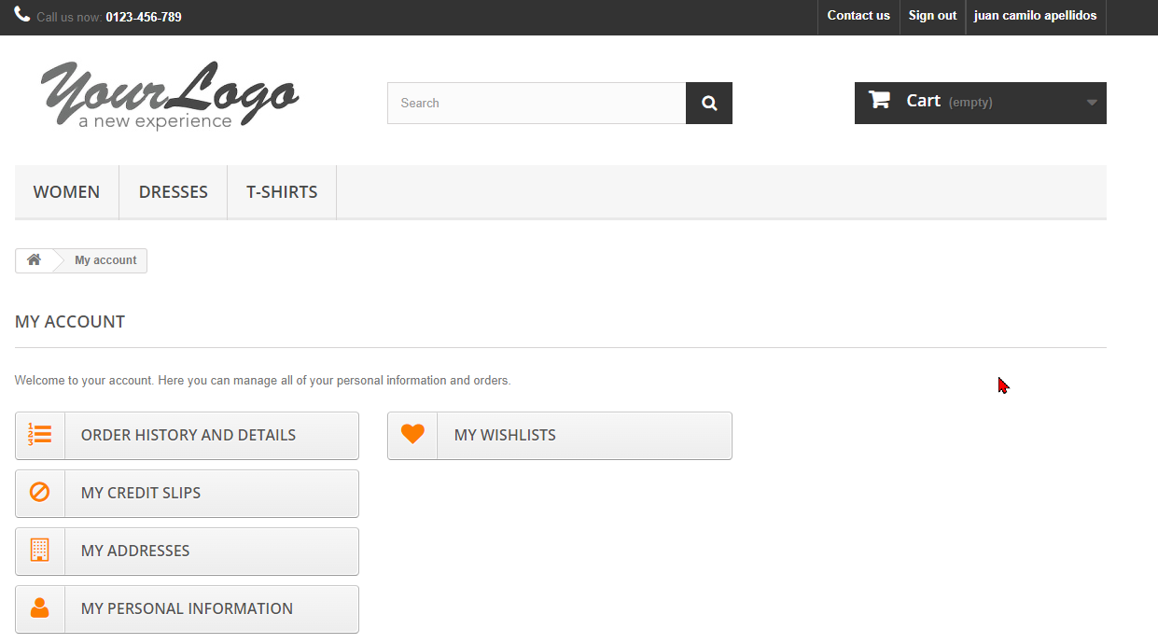 La prueba se ejecutará en los navegadores web chrome,firefox,edge,opera, en sus últimas versiones.
CP-002 | Verificar que el sistema permita navegar y visualizar categorías | Haberse logueado previamente | -Correo -Contraseña | - Ingresar a la plataforma por medio de la URL https://operacion.choucairtesting.com/academy/my/ - Mostrar la vista principal de la plataformaa -Navegar por los menus "WOMEN -DRESSES-T-SHIRTS" | Ver los ITEMS asociados a cada categoría | ok | Funcional | La prueba se ejecutará en los navegadores web chrome,firefox,edge,opera, en sus últimas versiones.

ESCENARIOS DE PRUEBAS

EP-001 | Verificar funcionalidad del carrito de compras |  | 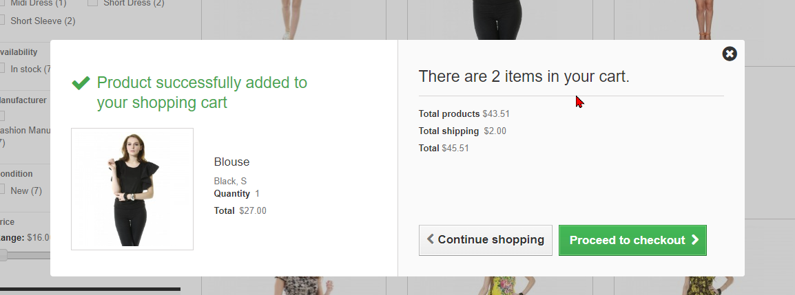 | 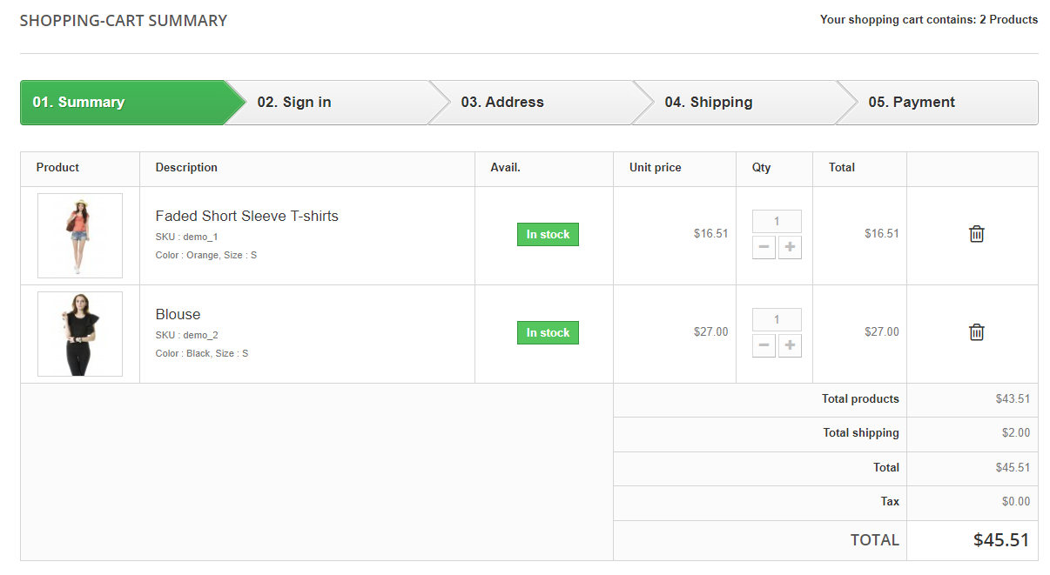 |  | 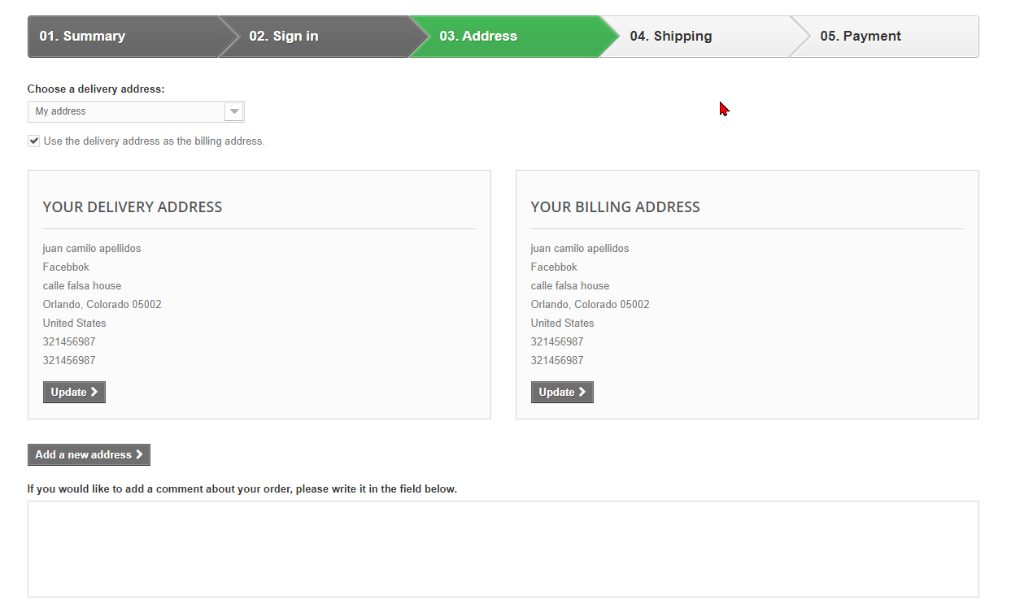 |  |  | 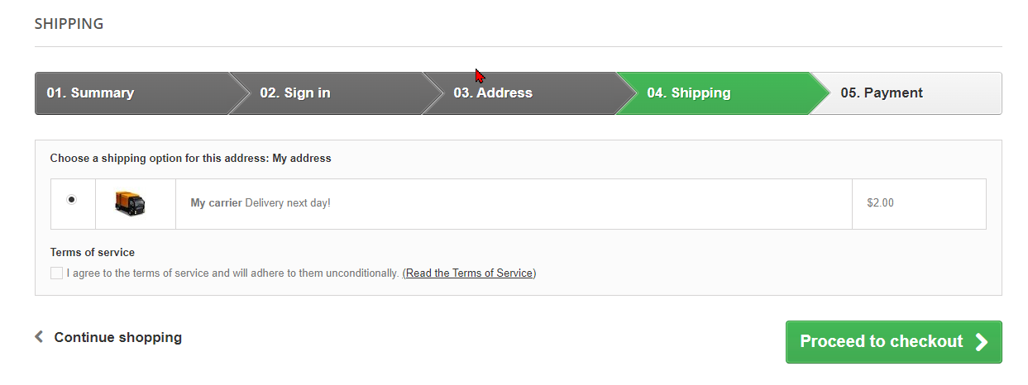 | 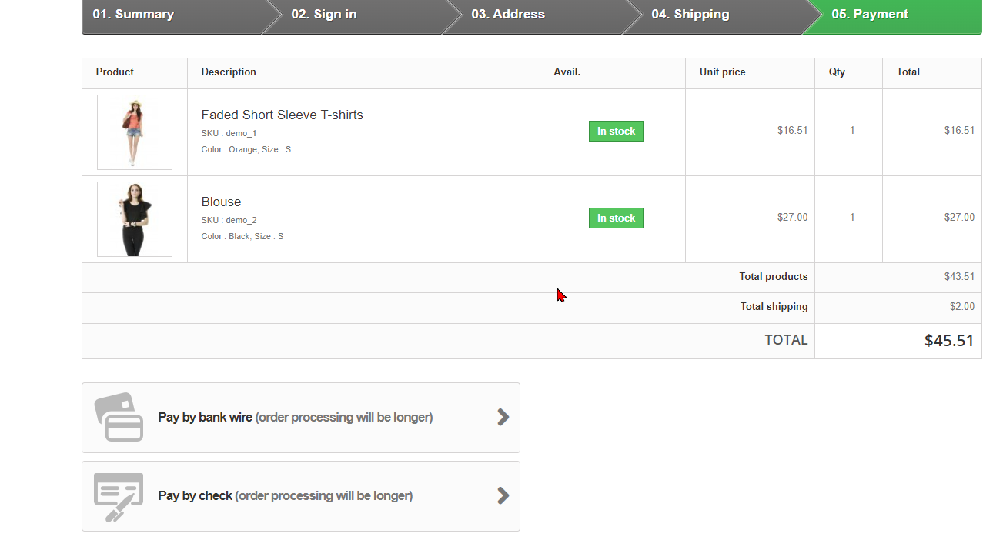 | 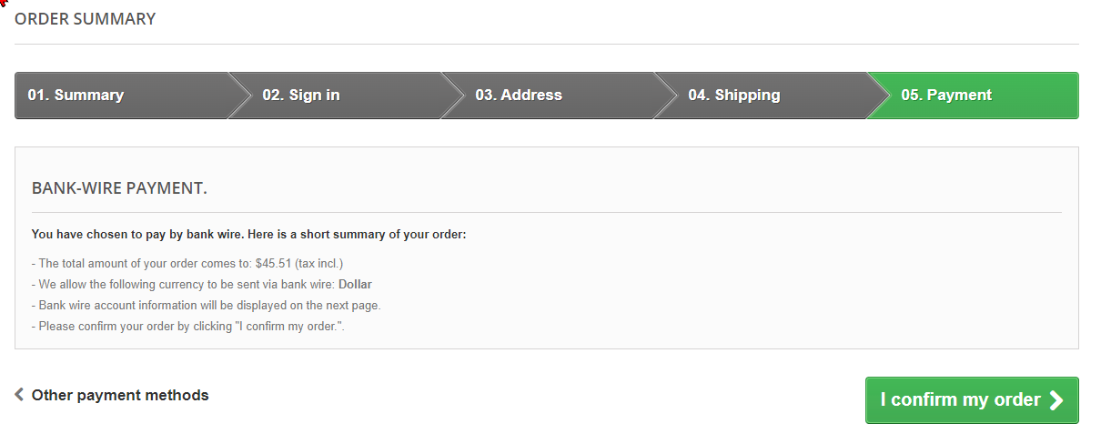 | 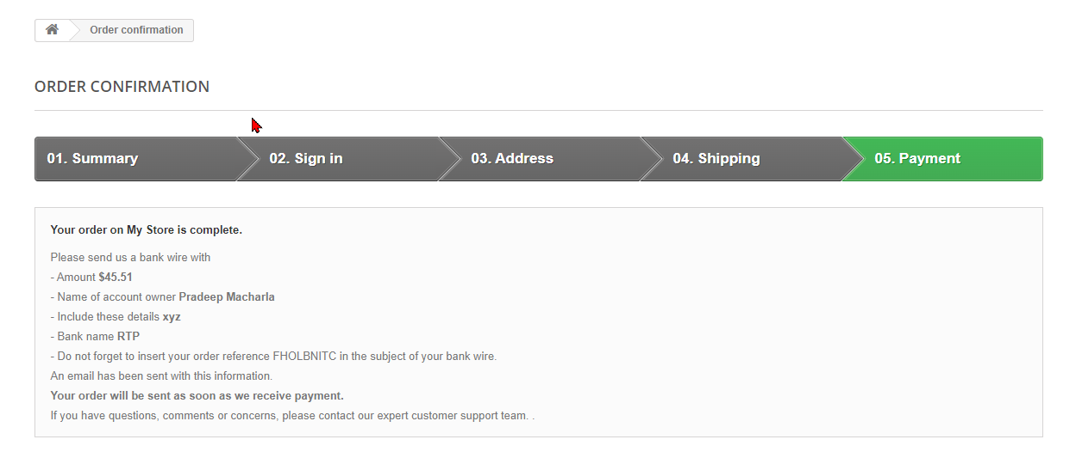
EP-002 | Verificar el funcionamiento del enlace contac us | 